关系图
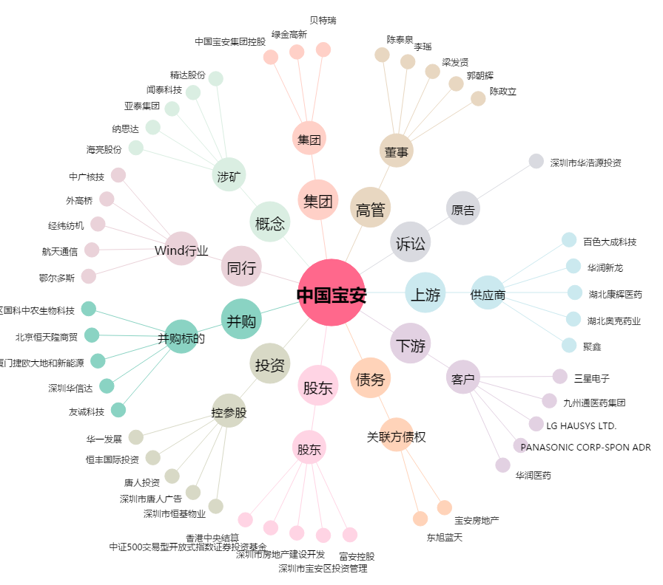
中国宝安[000009.SZ] - 关系概览图

